ネットワーク構成
ネットワーク構成
DB
顧客情報、配達員情報、注文依頼情報などを保持する

社内

管理PC

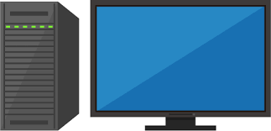

サーバー

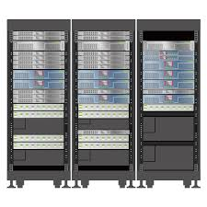
顧客情報・人員情報・注文依頼情報を参照・追加・更新・削除する

システムの要望を受け取り、検索結果・データ更新する。

顧客端末
各人員端末

注文を行う
（今回のシステムには無関係）
依頼通知・目的地の情報を受け取る

アプリ画面１
画面名

地図

画像

入力項目
ボタン

テキスト表示

アプリ画面２
画面名

地図

画像

入力項目
ボタン

テキスト表示

